Задания
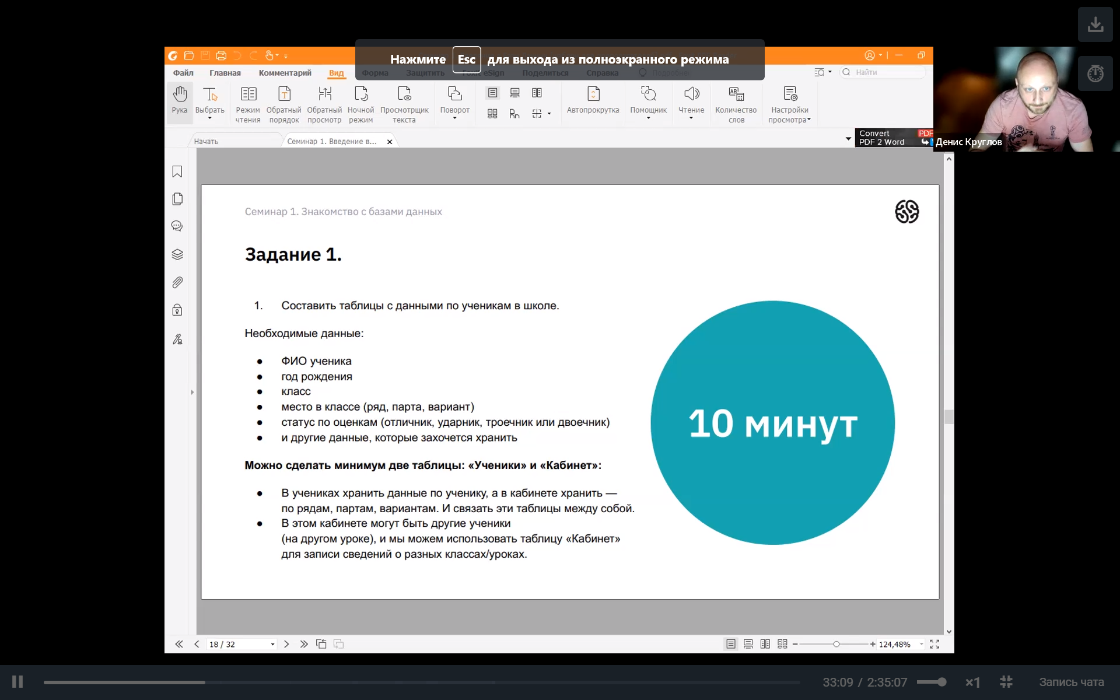

 | Далее выделить отдельнотаблицу адреса
 | в ней отметитьличныеадреса учеников
 | и адрес школы
 | Показать, что в таблице адреса
 | моглут принадлежать ученикам или
 | школе/родителям и т.д.
 | Адрес - отдельная сущность

Задача 2
Составить таблицы для хранения информации о сотрудниках компании

